Chi tiết địa chất
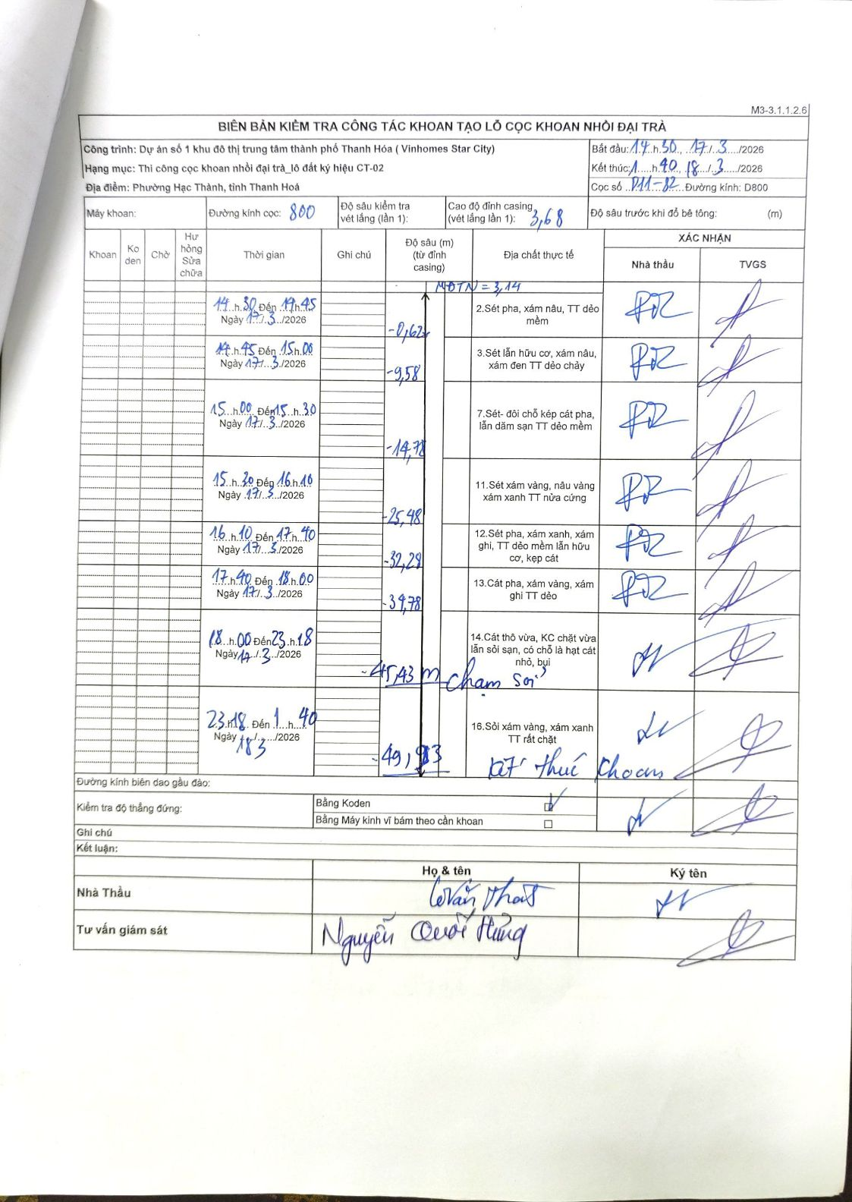
Dự án | Dự án số 1 khu đô thị trung tâm thành phố Thanh Hóa (Vinhomes Star City)
Hạng mục | Thi công cọc khoan nhồi đại trà_lô đất ký hiệu CT-02
Tên bộ phận | Phường Hạc Thành, tỉnh Thanh Hoá
Số hiệu cọc | P11-82
Biên bản số | M3-3.1.1.2.6
Đường kính | D800
Bắt đầu thi công | 14:30 17/03/2026
Kết thúc thi công | 01:40 18/03/2026

Địa chất TT | Đường kính | Mô tả lớp thiết kế | Từ (h) | Đến (h) | Cao độ từ | Cao độ đến | T.Gian (h) | Dài (m) | V (m/h) | Ghi chú
1 | D800 | Sét pha, xám nâu, TT dẻo mềm | 14:30 17/03/2026 | 14:45 17/03/2026 | 3.14 | -0.62 | 0.25 | 3.76 | 15.04
2 | D800 | Sét lẫn hữu cơ, xám nâu, xám đen TT dẻo chảy | 14:45 17/03/2026 | 15:00 17/03/2026 | -0.62 | -9.58 | 0.25 | 8.96 | 35.84
3 | D800 | Sét- đôi chỗ kẹp cát pha, lẫn dăm sạn TT dẻo mềm | 15:00 17/03/2026 | 15:30 17/03/2026 | -9.58 | -14.78 | 0.5 | 5.2 | 10.4
4 | D800 | Sét xám vàng, nâu vàng xám xanh TT nửa cứng | 15:30 17/03/2026 | 16:10 17/03/2026 | -14.78 | -25.48 | 0.67 | 10.7 | 16.05
5 | D800 | Sét pha, xám xanh, xám ghi, TT dẻo mềm lẫn hữu cơ, kẹp cát | 16:10 17/03/2026 | 17:40 17/03/2026 | -25.48 | -32.28 | 1.5 | 6.8 | 4.53
6 | D800 | Cát pha, xám vàng, xám ghi TT dẻo | 17:40 17/03/2026 | 18:00 17/03/2026 | -32.28 | -34.78 | 0.33 | 2.5 | 7.5
7 | D800 | Cát thô vừa, KC chặt vừa lẫn sỏi sạn, có chỗ là hạt cát nhỏ, bụi | 18:00 17/03/2026 | 23:18 17/03/2026 | -34.78 | -45.43 | 5.3 | 10.65 | 2.01 | chạm sỏi
8 | D800 | Sỏi xám vàng, xám xanh TT rất chặt | 23:18 17/03/2026 | 01:40 18/03/2026 | -45.43 | -49.93 | 2.37 | 4.5 | 1.9 | kết thúc khoan

ẢNH BIÊN BẢN GỐC

